Estadística Descriptiva 1 Soluc
Colectivo: 20 familias |  |  | N=20
Variable X: | ingresos anuales expresados en miles de euros

Valores observados: |  | 18, 20, 22, 19, 18, 20, 18, 19, 21, 20
 |  | 20, 21, 18, 20, 21, 19, 20, 21, 18, 20

1) Cálculo de medidas descriptivas mediante la distribución de frecuencias

valores X | frecuen-cias | frec. Acum. | media |  | varianza | m3(x) | m4(x)
xi | ni | Ni
18 | 5 | 5 | 90 | 1620 | 13.61 | -22.46 | 37.06
19 | 3 | 8 | 57 | 1083 | 1.2675 | -0.82 | 0.54
20 | 7 | 15 | 140 | 2800 | 0.8575 | 0.300125 | 0.11
21 | 4 | 19 | 84 | 1764 | 7.29 | 9.8415 | 13.29
22 | 1 | 20 | 22 | 484 | 5.5225 | 12.977875 | 30.50
 | 20 |  | 393 | 7751 | 28.55 | -0.165 | 81.484625
 |  |  | 19.65 | 387.550 | 1.428 | -0.008 | 4.074

Media |  |  | 19.65

Varianza |  |  |  |  | 1.428

Desv. Típica |  |  | 1.195

Coef. Variación |  |  | 0.061

Coef. Asimetria |  |  | -0.005

Coef. Curtosis |  |  |  | -1.001

2) Cálculo de medidas descriptivas utilizando las Funciones Estadísticas de Excel
del menu insertar
Observaciones
18 |  | Cálculo de medidas descriptivas:
20 |  | medida |  | notación | valor | función utilizada
22 |  | media |  |  | 19.65 | promedio
19 |  | moda |  | Mo | 20 | moda
18 |  | mediana |  | Me | 20 | mediana
20 |  | primer cuartil |  | q1 | 18.75 | cuartil
18 |  | tercer cuartil |  | q3 | 20.25 | cuartil
19 |  | varianza |  |  | 1.428 | varp
21 |  | desviación típica |  |  | 1.195 | desvestp
20 |  | coef. Variación |  | go(x) | 0.061 | L(-1)C/L(-7)C
20 |  | coef. Asimetría |  | g1(x) | -0.005 | coeficente.asimetria
21 |  | coef. Curtosis |  | g2(x) | -0.932 | curtosis
18
20
21
19
20
21
18
20

3) Cálculo de medidas descriptivas con la Herramienta Estadística Descriptiva
de Análisis de Datos del menu Herramientas de Excel

rango entrada
18 |  |  |  | Medidas de Estadística Descriptiva
20
22 |  |  | Media |  | 19.65
19 |  |  | Error típico |  | 0.27410140267
18 |  |  | Mediana |  | 20
20 |  |  | Moda |  | 20
18 |  |  | Desviación estándar |  | 1.2258187382
19 |  |  | Varianza de la muestra |  | 1.5026315789
21 |  |  | Curtosis |  | -0.93219239659
20 |  |  | Coeficiente de asimetría |  | -0.0052385255492
20 |  |  | Rango |  | 4
21 |  |  | Mínimo |  | 18
18 |  |  | Máximo |  | 22
20 |  |  | Suma |  | 393
21 |  |  | Cuenta |  | 20
19
20
21
18
20

4) Obtención de la distribución de frecuencias y representación gráfica
con la Herramienta Histograma de Análisis de Datos del menu Herramientas de Excel

rango entrada | Clase (valores X)
18 | 18
20 | 19
22 | 20
19 | 21
18 | 22
20
18
19
21
20
20
21
18
20
21
19
20
21
18
20
 | Valores X | Frecuencia
 | 18 | 5
 | 19 | 3
 | 20 | 7
 | 21 | 4
 | 22 | 1

Histograma
 | Frecuencia
18 | 5
19 | 3
20 | 7
21 | 4
22 | 1

Gini - Lorenz Soluc.
Establecer con base estadística en cuál de las empresas descritas el salario está repartido de forma más equitativa. Deducir conclusiones del análisis de las curvas de Lorenz correspondientes.

 |  | Empresa A |  | Empresa B
 |  | nº de personas | salario mensual percibido (€) | nº de personas | salario mensual percibido (€)
 |  | 15 | 800 | 10 | 800
 |  | 20 | 1000 | 30 | 1000
 |  | 30 | 1200 | 35 | 1200
 |  | 20 | 1500 | 24 | 1500
 |  | 15 | 7500 | 1 | 7500

 | EMPRESA A

 | SALARIO | Nº PERSONAS
 | xi | ni | xi * ni | Ui | Ni | Pi | Qi | Pi-Qi | 0 | 0
 |  |  |  |  |  | 0 | 0 |  | 100 | 100
 | 800 | 15 | 12000 | 12000 | 15 | 15.00 | 5.70 | 9.30
CURVA DE LORENZ
 | 1000 | 20 | 20000 | 32000 | 35 | 35 | 15.20 | 19.80
 | 1200 | 30 | 36000 | 68000 | 65 | 65 | 32.30 | 32.70
 | 1500 | 20 | 30000 | 98000 | 85 | 85 | 46.56 | 38.44
 | 7500 | 15 | 112500 | 210500 | 100 | 100 | 100.00 | 0.00
 |  | 100 | 210500 |  |  | 200.000 |  | 100.24

 |  |  |  |  |  |  | Ig= | 0.501

 | EMPRESA B

 | SALARIO | Nº PERSONAS
 | xi | ni | xi * ni | Ui | Ni | Pi | Qi | Pi-Qi
 |  |  |  |  |  | 0 | 0
 | 800 | 10 | 8000 | 8000 | 10 | 10.00 | 6.48 | 3.52
 | 1000 | 30 | 30000 | 38000 | 40 | 40 | 30.77 | 9.23
 | 1200 | 35 | 42000 | 80000 | 75 | 75 | 64.78 | 10.22
 | 1500 | 24 | 36000 | 116000 | 99 | 99 | 93.93 | 5.07
 | 7500 | 1 | 7500 | 123500 | 100 | 100 | 100.00 | 0.00
 |  | 100 | 123500 |  |  | 224.000 |  | 28.05

 |  |  |  |  |  |  | Ig= | 0.125

 |  | CONCLUSIONES

 |  | - En general, la empresa A tiene un distribución bastante más concentrada que la empresa B
 |  | o, lo que es lo mismo, la distribución de la masa salarial de la empresa B está mas equidistribuida
 |  | que la empresa A.

 |  | - Tan sólo en los últimos valores ambas empresas presentan grados de concentración casi
 |  | idénticos, llegando a coincidir en el punto de corte de ambas curvas.

Capacidad de un Proceso Soluc
En un proceso de fabricación de paquetes de cereal para desayuno se controlan los pesos de 100 paquetes, obteniéndose los resultados mostrados por la tabla de abajo. Si los ingenieros han establecido como límites de especificación para el peso de paquetes fabricados la franja [14,17], analizar la capacidad del proceso y hallar los límites de tolerancia natural al 95%.

PESO | Clase | Frecuencia | PESO |  | ÍNDICES |  | INTERVALO TOLERANCIA
16.1 | 14.9 | 1 |  |  | Cp= | 1.1274227184 | 15.452776792
16.2 | 15.13 | 1 | Media | 16.322 | Cpk= | 0.50959506874 | 17.191223208
15.9 | 15.36 | 1 | Error típico | 0.044348937787 | Cpm= | 0.91231332902
16 | 15.59 | 1 | Mediana | 16.2 | Cr= | 0.88697875574
16.1 | 15.82 | 6 | Moda | 16.1
16.2 | 16.05 | 7 | Desviación estándar | 0.44348937787 | El proceso de fabricación de paquetes de cereal trabaja adecuadamente, requiriendo posible control. Este resultado también lo corroboran la cercanía a la unidad de Cpm y de Cr, y la cercanía a 1/2 de Cpk. Los límites de tolerancia sirven para indicar los extremos entre los cuales es posible esperar que caiga una proporción específica de una población. En nuestro caso, es de esperar que el 95% de los pesos de las cajas de cereales caiga dentro del intervalo [15,45 , 17,19]
16.4 | 16.28 | 36 | Varianza de la muestra | 0.19668282828
15.8 | 16.51 | 20 | Curtosis | 0.89141599782
16.1 | 16.74 | 6 | Coeficiente de asimetría | -0.37696902502
16.2 | 16.97 | 12 | Rango | 2.3
16 | y mayor... | 9 | Mínimo | 14.9
16.1 |  |  | Máximo | 17.2
15.7 |  |  | Suma | 1632.2
16.3 |  |  | Cuenta | 100
16.1 |  |  | Nivel de confianza(95,0%) | 0.08799792986
16.1
16.2
Histograma
 | Frecuencia
14,9 | 1
15,13 | 1
15,36 | 1
15,59 | 1
15,82 | 6
16,05 | 7
16,28 | 36
16,51 | 20
16,74 | 6
16,97 | 12
y mayor... | 9
15.9
16.4
16.6
16.5
16.1
16.5
16.4
16.2
16.8
16.9
16.1
16.3
16.4
16.1
15.9
16.2
16.5
16.5
15.9
16.2
16.8
16.1
16.4
15.7
16.7
16.1
16.4
16.8
16.2
16.9
16.1
17
16.4
16.4
16.9
17.1
16.2
16.1
16.5
16.9
17.2
16.1
16.4
16.7
16.2
16.4
15.8
16.6
17.1
16.2
17
16.9
16.1
17
16.8
16.4
16.5
16.2
16.2
15.7
16.6
16.2
17
17.1
16.9
16.2
16
16.1
15.8
16.2
17.1
16.9
16.2
16.4
16.2
16.7
16.8
16.1
15.4
16.1
15
15.2
14.9

Contingencia y Marginales Soluc
 |  | Abajo se presenta la tabla bidimensional de frecuencias con los datos sobre presiones diastólicas de la sangre P tomadas en reposo. Los valores de la variable T se refieren al tiempo en minutos transcurrido desde el comienzo del descanso. Se pide: 1.- Estudiar el grado de dependencia lineal existente entre las dos variables. 2.- Hallar las distribuciones marginales de P y T y sus coeficientes de variación, tercer cuartil y percentil 15. 3.- Hallar la distribución de P condicionada a que T=10, así como su esperanza, varianza, moda, mediana, tercer cuartil y coeficiente de variación. 4.- Hallar la distribución de T condicionada a que P=72, así como su esperanza, varianza, moda, mediana, tercer cuartil y coeficiente de variación.

 |  |  | P - T | 0 | 5 | 10 | 15 | 20
 |  |  | 66 | 1 | 2 | 0 | 1 | 2
 |  |  | 68 | 3 | 2 | 1 | 0 | 1
 |  |  | 70 | 0 | 1 | 0 | 1 | 2
 |  |  | 72 | 1 | 2 | 1 | 2 | 1
 |  |  | 74 | 3 | 1 | 2 | 1 | 2

Histograma
P | T |  |  |  |  |  |  |  |  |  | FP | FT | Cuenta de T | T
66 | 0 | r | 0.0072927754737 |  |  |  |  |  | Coeficiente variación(P) | 0.042248918065 | 66 | 0 | P | 0 | 5 | 10 | 15 | 20 | Total general | Media | 72
68 | 0 |  |  |  |  |  |  |  | Tercer cuartil(P) | 74 | 68 | 5 | 66 | 1 | 2 |  | 1 | 2 | 6 | Varianza | 6
68 | 0 | Clase | Frecuencia | % acumulado |  |  |  |  | Percentil15(P) | 66 | 70 | 10 | 68 | 3 | 2 | 1 |  | 1 | 7 | Moda | 74
68 | 0 | 66 | 6 | 18% |  |  |  |  | Coeficiente variación(T) | 0.79871400796 | 72 | 15 | 70 |  | 1 |  | 1 | 2 | 4 | Mediana | 73
72 | 0 | 67.6 | 0 | 18% |  |  |  |  | Tercer cuartil(T) | 15 |  |  | 72 | 1 | 2 | 1 | 2 | 1 | 7 | Tercer cuartil | 74
74 | 0 | 69.2 | 7 | 39% |  |  |  |  | Percentil15(T) | 0 |  |  | 74 | 3 | 1 | 2 | 1 | 2 | 9 | Coef. Variación | 0.034020690872
74 | 0 | 70.8 | 4 | 52% |  |  |  |  |  |  |  |  | Total general | 8 | 8 | 4 | 5 | 8 | 33
74 | 0 | 72.4 | 7 | 73% |  |  |  |  |  |  |  |  |  |  |  |  |  |  |  | T / P=72
66 | 5 | y mayor... | 9 | 100% |  |  |  |  |  |  |  |  | Cuenta de P | P |  |  |  |  |  | 0 |  | Media | 10
66 | 5 |  |  |  |  |  |  |  |  |  |  |  | T | 66 | 68 | 70 | 72 | 74 | Total general | 5 |  | Varianza | 42.857142857
68 | 5 |  |  |  |  |  |  |  |  |  |  |  | 0 | 1 | 3 |  | 1 | 3 | 8 | 5 |  | Moda | 5
68 | 5 |  |  |  |  |  |  |  |  |  |  |  | 5 | 2 | 2 | 1 | 2 | 1 | 8 | 10 |  | Mediana | 10
Histograma
70 | 5 |  |  |  |  |  |  |  |  |  |  |  | 10 |  | 1 |  | 1 | 2 | 4 | 15 |  | Tercer cuartil | 15
72 | 5 | Clase | Frecuencia | % acumulado |  |  |  |  |  |  |  |  | 15 | 1 |  | 1 | 2 | 1 | 5 | 15 |  | Coef. Variación | 0.65465367071
72 | 5 | 0 | 8 | 24% |  |  |  |  |  |  |  |  | 20 | 2 | 1 | 2 | 1 | 2 | 8 | 20
74 | 5 | 4 | 0 | 24% |  |  |  |  |  |  |  |  | Total general | 6 | 7 | 4 | 7 | 9 | 33
68 | 10 | 8 | 8 | 48%
72 | 10 | 12 | 4 | 61%
74 | 10 | 16 | 5 | 76%
74 | 10 | y mayor... | 8 | 100%
66 | 15
70 | 15
72 | 15
72 | 15
74 | 15
66 | 20
66 | 20
68 | 20
70 | 20
70 | 20
72 | 20
74 | 20
74 | 20

Mod Regresión Lineal Simp Sol
Los manatíes son unos animales grandes y dóciles que viven a lo largo de la costa de Florida. Cada año las lanchas motoras hieren o matan a muchos de ellos. Abajo se presenta una tabla que vontiene, para cada año, el número de licencias para motoras (expresado en miles) expedidas en Florida, y el número de manatíes muertos en los años 2002 a 2015. 1.- Queremos analizar la relación entre el número de licencias expedidas anualmente en Florida y el número de manatíes muertos. Decidir cuál es la variable explicativa. 2.- Dibujar un diagrama con esos datos e indicar qué representa sobre la relación entre esas dos variables. 3.- Describir la fuerza de la relación y predecir con precisión el número de manatíes muertos cada año conociendo el número de licencias expedidas ese año. 4.- Si Florida decidiera congelar el número de licencias en 700.000, indicar cuántos manatíes matarían, aproximadamente, las lanchas motoras.

 | X | Y
AÑO | LICENCIAS | MANATÍES | XY | (X-MEDIA X)^2 | (Y-MEDIA Y)^2
2002 | 447 | 13 | 5811 | 14520.25 | 269.89795918
2003 | 460 | 21 | 9660 | 11556.25 | 71.040816327
2004 | 481 | 24 | 11544 | 7482.25 | 29.469387755
2005 | 498 | 16 | 7968 | 4830.25 | 180.32653061
2006 | 513 | 24 | 12312 | 2970.25 | 29.469387755
2007 | 512 | 20 | 10240 | 3080.25 | 88.897959184
2008 | 526 | 15 | 7890 | 1722.25 | 208.18367347
2009 | 559 | 34 | 19006 | 72.25 | 20.897959184
2010 | 585 | 33 | 19305 | 306.25 | 12.755102041
2011 | 614 | 33 | 20262 | 2162.25 | 12.755102041
2012 | 645 | 39 | 25155 | 6006.25 | 91.612244898
2013 | 675 | 43 | 29025 | 11556.25 | 184.18367347
2014 | 711 | 50 | 35550 | 20592.25 | 423.18367347
2015 | 719 | 47 | 33793 | 22952.25 | 308.75510204

 | MEDIA X | 567.5
 | MEDIA Y | 29.428571429
 | MEDIA XY | 17680.071429
 | COVARIANZA | 979.35714286 | 979.35714286
 | VARIANZA X | 7843.5357143 | 7843.5357143
 | PENDIENTE | 0.12486169229 | 0.12486169229
 | TÉRMINO | -41.430438948 | -41.430438948
 | VARIANZA Y | 137.95918367
 | R | 0.94147728879 | 0.94147728879
 | R^2 | 0.88637948531

Regresión Logarítmica Soluc.
Al analizar los datos a veces conviene hacer una transformación que simplifique su aspecto general. Abajo se presenta un ejemplo de cómo transformando la variable respuesta se puede simplificar el aspecto del diagrama de dispersión. La población europea entre los años 1750 y 1950 creció de la manera indicada en el cuadro. 1.- Dibujar el diagrama de dispersión correspondiente a los datos. Describir brevemente el tipo de crecimiento en el periodo señalado. 2.- Calcular los logaritmos de la población de cada uno de los años. Dibujar el nuevo diagrama de dispersión con la variable población transformada, e indicar el tipo de crecimiento que se observa.

AÑOS | AÑOS (X) | POBLACIÓN (Y) | LN(Y)=U POBLACIÓN
1750 | 0 | 125 | 4.8283169851
1800 | 50 | 187 | 5.2311121356
1850 | 100 | 274 | 5.6131318821
1900 | 150 | 423 | 6.0473762468
1950 | 200 | 594 | 6.3868836155

CORRELACIÓN XY | 0.97999119298 | 0.96038273831
CORRELACIÓN XU | 0.99947265068 | 0.99894557946

 |  |  |  | U=0,0079X+4,8347
 |  |  |  | Ln(Y)=0,0079X+4,8347
 |  |  |  | Y=e^(0,0079X+4,8347)
 |  |  |  | Y=125,8*e^0,0079X

Regresión Cuadrática Soluc.
La tabla de abajo contiene los datos de la contabilidad nacional de España a lo largo de 21 años, mostrándose la evolución del porcentaje del sector servicios en el PIB a precios corrientes. Se pide: 1.- Representar la serie y proponer una función tendencia que pueda adaptarse correctamente a los datos. 2.- Estimar una tendencia lineal. 3.- Estimar una tendencia cuadrática. 4.- Decidir cuál de las dos estimaciones anteriores proporciona un mejor ajuste estadístico. 5.- Decidir si, de cara a la predicción, es correcto emplear alguno de los dos modelos propuestos. En tal caso, predecir el porcentaje del sector servicios en la siguiente década.

PERIODO Gráfico de los residuales
PERIODO Curva de regresión ajustada
 | SERVICIOS | Pronóstico SERVICIOS
1 | 1 | 47.431341991
2 |  | 48.220017316
3 |  | 49.008692641
4 |  | 49.797367965
5 |  | 50.58604329
6 |  | 51.374718615
7 |  | 52.163393939
8 |  | 52.952069264
9 |  | 53.740744589
10 |  | 54.529419913
11 |  | 55.318095238
12 |  | 56.106770563
13 |  | 56.895445887
14 |  | 57.684121212
15 |  | 58.472796537
16 |  | 59.261471861
17 |  | 60.050147186
18 |  | 60.838822511
19 |  | 61.627497835
20 |  | 62.41617316
21 |  | 63.204848485
PERIODO | PERIODO^2 | SERVICIOS |  | PERIODO | SERVICIOS |  | Resumen
1 | 1 | 47.23 |  | 1 | 47.23 | 2230.6729
2 | 4 | 48.01 |  | 2 | 48.01 | 2304.9601 | Estadísticas de la regresión
3 | 9 | 48 |  | 3 | 48 | 2304 | Coeficiente de correlación múltiple | 0.95484709032
4 | 16 | 48.06 |  | 4 | 48.06 | 2309.7636 | Coeficiente de determinación R^2 | 0.9117329659
5 | 25 | 48.99 |  | 5 | 48.99 | 2400.0201 | R^2 ajustado | 0.90708733252
6 | 36 | 50.71 |  | 6 | 50.71 | 2571.5041 | Error típico | 1.5621842441
7 | 49 | 51.85 |  | 7 | 51.85 | 2688.4225 | Observaciones | 21
8 | 64 | 53.06 |  | 8 | 53.06 | 2815.3636
9 | 81 | 54.25 |  | 9 | 54.25 | 2943.0625 | ANÁLISIS DE VARIANZA
10 | 100 | 55.62 |  | 10 | 55.62 | 3093.5844 |  | Grados de libertad | Suma de cuadrados | Promedio de los cuadrados | F | Valor crítico de F
11 | 121 | 57.04 |  | 11 | 57.04 | 3253.5616 | Regresión | 1 | 478.94675117 | 478.94675117 | 196.25590152 | 1.8197925206E-11
Gráfico de probabilidad normal
12 | 144 | 58.61 |  | 12 | 58.61 | 3435.1321 | Residuos | 19 | 46.367972641 | 2.4404196127
13 | 169 | 59.24 |  | 13 | 59.24 | 3509.3776 | Total | 20 | 525.31472381
14 | 196 | 59.81 |  | 14 | 59.81 | 3577.2361
15 | 225 | 61.09 |  | 15 | 61.09 | 3731.9881 |  | Coeficientes | Error típico | Estadístico t | Probabilidad | Inferior 95% | Superior 95% | Inferior 95,0% | Superior 95,0%
16 | 256 | 59.43 |  | 16 | 59.43 | 3531.9249 | Intercepción | 46.642666667 | 0.70689813149 | 65.982161486 | 6.5886342883E-24 | 45.163111414 | 48.12222192 | 45.163111414 | 48.12222192
17 | 289 | 58.79 |  | 17 | 58.79 | 3456.2641 | PERIODO | 0.78867532468 | 0.056297212367 | 14.009136359 | 1.8197925206E-11 | 0.67084386839 | 0.90650678096 | 0.67084386839 | 0.90650678096
18 | 324 | 59.68 |  | 18 | 59.68 | 3561.7024
19 | 361 | 59.96 |  | 19 | 59.96 | 3595.2016
20 | 400 | 60.43 |  | 20 | 60.43 | 3651.7849
21 | 441 | 61.82 |  | 21 | 61.82 | 3821.7124 | Análisis de los residuales |  |  |  |  | Resultados de datos de probabilidad
 |  | 55.318095238

 |  |  |  |  |  |  | Observación | Pronóstico SERVICIOS | Residuos | Residuos estándares |  | Percentil | SERVICIOS
 |  |  |  |  |  |  | 1 | 47.431341991 | -0.20134199134 | -0.13223313784 |  | 2.380952381 | 47.23
 |  |  |  |  |  |  | 2 | 48.220017316 | -0.21001731602 | -0.13793073423 |  | 7.1428571429 | 48
 |  |  |  |  |  |  | 3 | 49.008692641 | -1.0086926407 | -0.66246783447 |  | 11.904761905 | 48.01
 |  |  |  |  |  |  | 4 | 49.797367965 | -1.7373679654 | -1.1410318141 |  | 16.666666667 | 48.06
 |  |  |  |  |  |  | 5 | 50.58604329 | -1.59604329 | -1.0482155807 |  | 21.428571429 | 48.99
 |  |  |  |  |  |  | 6 | 51.374718615 | -0.66471861472 | -0.43655984336 |  | 26.19047619 | 50.71
 |  |  |  |  |  |  | 7 | 52.163393939 | -0.31339393939 | -0.20582424813 |  | 30.952380952 | 51.85
 |  |  |  |  |  |  | 8 | 52.952069264 | 0.10793073593 | 0.070884467696 |  | 35.714285714 | 53.06
 |  |  |  |  |  |  | 9 | 53.740744589 | 0.50925541126 | 0.33445800621 |  | 40.476190476 | 54.25
 |  |  |  |  |  |  | 10 | 54.529419913 | 1.0905800866 | 0.71624814054 |  | 45.238095238 | 55.62
 |  |  |  |  |  |  | 11 | 55.318095238 | 1.7219047619 | 1.1308762181 |  | 50 | 57.04
PERIODO Gráfico de los residuales
 |  |  |  |  |  |  | 12 | 56.106770563 | 2.5032294372 | 1.6440181256 |  | 54.761904762 | 58.61
 |  |  |  |  |  |  | 13 | 56.895445887 | 2.3445541126 | 1.5398066994 |  | 59.523809524 | 58.79
 |  |  |  |  |  |  | 14 | 57.684121212 | 2.1258787879 | 1.3961897412 |  | 64.285714286 | 59.24
 |  |  |  |  |  |  | 15 | 58.472796537 | 2.6172034632 | 1.7188715776 |  | 69.047619048 | 59.43
Pronóstico SERVICIOS | (PRONÓSTICO-PROMEDIO REAL)^2 | Residuos | RESIDUOS^2 |  |  |  | 16 | 59.261471861 | 0.16852813853 | 0.11068234909 |  | 73.80952381 | 59.68
47.431341991 | 62.200876775 | -0.20134199134 | 0.040538597478 |  |  |  | 17 | 60.050147186 | -1.2601471861 | -0.82761283649 |  | 78.571428571 | 59.81
48.220017316 | 50.382710188 | -0.21001731602 | 0.044107273027 |  |  |  | 18 | 60.838822511 | -1.1588225108 | -0.76106695767 |  | 83.333333333 | 59.96
49.008692641 | 39.808561136 | -1.0086926407 | 1.0174608434 |  |  |  | 19 | 61.627497835 | -1.6674978355 | -1.0951439869 |  | 88.095238095 | 60.43
49.797367965 | 30.47842962 | -1.7373679654 | 3.0184474471 |  |  |  | 20 | 62.41617316 | -1.9861731602 | -1.3044368316 |  | 92.857142857 | 61.09
50.58604329 | 22.392315639 | -1.59604329 | 2.5473541837 |  |  |  | 21 | 63.204848485 | -1.3848484848 | -0.90951151997 |  | 97.619047619 | 61.82
51.374718615 | 15.550219194 | -0.66471861472 | 0.44185083675
52.163393939 | 9.952140284 | -0.31339393939 | 0.098215761249
52.952069264 | 5.5980789098 | 0.10793073593 | 0.011649043759
53.740744589 | 2.488035071 | 0.50925541126 | 0.25934107389
54.529419913 | 0.62200876775 | 1.0905800866 | 1.1893649252 |  |  |  | Resumen
55.318095238 | 5.0487097934E-29 | 1.7219047619 | 2.9649560091
56.106770563 | 0.62200876775 | 2.5032294372 | 6.2661576154 |  |  |  | Estadísticas de la regresión
56.895445887 | 2.488035071 | 2.3445541126 | 5.4969339867 |  |  |  | Coeficiente de correlación múltiple | 0.97595137107
57.684121212 | 5.5980789098 | 2.1258787879 | 4.5193606208 |  |  |  | Coeficiente de determinación R^2 | 0.9524810787
58.472796537 | 9.952140284 | 2.6172034632 | 6.8497539678 |  |  |  | R^2 ajustado | 0.94720119855
59.261471861 | 15.550219194 | 0.16852813853 | 0.028401733476 |  |  |  | Error típico | 1.177624469
60.050147186 | 22.392315639 | -1.2601471861 | 1.5879709308 |  |  |  | Observaciones | 21
60.838822511 | 30.47842962 | -1.1588225108 | 1.3428696116
61.627497835 | 39.808561136 | -1.6674978355 | 2.7805490314 |  |  |  | ANÁLISIS DE VARIANZA
62.41617316 | 50.382710188 | -1.9861731602 | 3.9448838222 |  |  |  |  | Grados de libertad | Suma de cuadrados | Promedio de los cuadrados | F | Valor crítico de F
63.204848485 | 62.200876775 | -1.3848484848 | 1.917805326 |  |  |  | Regresión | 2 | 500.35233479 | 250.17616739 | 180.39823871 | 1.2353760028E-12
MCReg | 478.94675117 | MCE | 2.4404196127 |  |  |  | Residuos | 18 | 24.96238902 | 1.38679939
 |  |  |  |  |  |  | Total | 20 | 525.31472381
 | F | 196.25590152
 | R^2 | 0.9117329659 |  |  |  |  |  | Coeficientes | Error típico | Estadístico t | Probabilidad | Inferior 95% | Superior 95% | Inferior 95,0% | Superior 95,0%
 |  |  |  |  |  |  | Intercepción | 44.037578947 | 0.85066925296 | 51.768156418 | 4.8723888126E-21 | 42.250387782 | 45.824770113 | 42.250387782 | 45.824770113
 |  |  |  |  |  |  | PERIODO | 1.4682634254 | 0.17810720286 | 8.2437060478 | 1.594232272E-07 | 1.0940737878 | 1.842453063 | 1.0940737878 | 1.842453063
 |  |  |  |  |  |  | PERIODO^2 | -0.030890368213 | 0.0078626033926 | -3.9287710025 | 0.00098424885805 | -0.047409097758 | -0.014371638668 | -0.047409097758 | -0.014371638668

Los parámetros estimados del modelo y el modelo global resultan significativos al 95% (se rechaza la hipótesis nula de que valgan cero) ya que los p-valores son menores que 0,05, y el valor de F es mayor que su valor crítico. Además, el coeficiente de determinación es muy elevado, lo que favorece el ajuste

 |  |  |  |  |  |  | Análisis de los residuales

 |  |  |  |  |  |  | Observación | Pronóstico SERVICIOS | Residuos | Residuos estándares
 |  |  |  |  |  |  | 1 | 45.474952005 | 1.7550479955 | 1.5709447889
 |  |  |  |  |  |  | 2 | 46.850544325 | 1.1594556748 | 1.0378296519
 |  |  |  |  |  |  | 3 | 48.16435591 | -0.16435590954 | -0.14711509901
 |  |  |  |  |  |  | 4 | 49.416386757 | -1.3563867574 | -1.214102813
 |  |  |  |  |  |  | 5 | 50.606636869 | -1.6166368689 | -1.4470528847
 |  |  |  |  |  |  | 6 | 51.735106244 | -1.0251062439 | -0.91757337466
 |  |  |  |  |  |  | 7 | 52.801794882 | -0.95179488246 | -0.85195231958
 |  |  |  |  |  |  | 8 | 53.806702785 | -0.74670278463 | -0.6683742276
 |  |  |  |  |  |  | 9 | 54.74982995 | -0.49982995037 | -0.44739816683
 |  |  |  |  |  |  | 10 | 55.63117638 | -0.011176379684 | -0.010003985913
 |  |  |  |  |  |  | 11 | 56.450742073 | 0.58925792743 | 0.52744521677
 |  |  |  |  |  |  | 12 | 57.208527029 | 1.401472971 | 1.2544595169
 |  |  |  |  |  |  | 13 | 57.904531249 | 1.3354687509 | 1.1953790896
 |  |  |  |  |  |  | 14 | 58.538754733 | 1.2712452673 | 1.1378926008
 |  |  |  |  |  |  | 15 | 59.11119748 | 1.9788025201 | 1.7712276333
 |  |  |  |  |  |  | 16 | 59.621859491 | -0.19185949062 | -0.17173357525
 |  |  |  |  |  |  | 17 | 60.070740765 | -1.280740765 | -1.1463920279
 |  |  |  |  |  |  | 18 | 60.457841303 | -0.77784130286 | -0.69624633884
 |  |  |  |  |  |  | 19 | 60.783161104 | -0.82316110434 | -0.73681212744
 |  |  |  |  |  |  | 20 | 61.046700169 | -0.6167001694 | -0.55200878833
 |  |  |  |  |  |  | 21 | 61.248458498 | 0.57154150198 | 0.51158723094

Modelo Regresión Múltiple Soluc
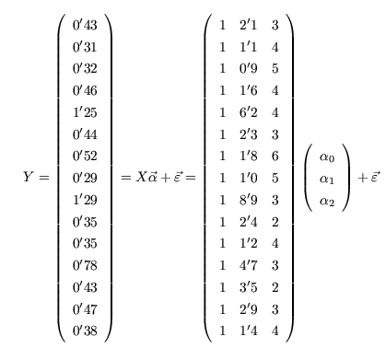
Gasto | Ingreso | Tamaño | INGRESO^2 | TAMAÑO^2 | INGRESO*TAMAÑO | INGRESO*GASTO | TAMAÑO*GASTO | PRONÓSTICO GASTO | RESIDUO | RESIDUO^2 | SCG | Resumen
0.43 | 2.1 | 3 | 4.41 | 9 | 6.3 | 0.903 | 1.29 | 0.3826142879 | 0.047385712103 | 0.0022454057116 | 0.011664
0.31 | 1.1 | 4 | 1.21 | 16 | 4.4 | 0.341 | 1.24 | 0.31080245939 | -0.00080245939203 | 6.4394107585E-07 | 0.051984 | Estadísticas de la regresión
0.32 | 0.9 | 5 | 0.81 | 25 | 4.5 | 0.288 | 1.6 | 0.3579722491 | -0.037972249096 | 0.0014418917014 | 0.047524 | Coeficiente de correlación múltiple | 0.97449457691
0.46 | 1.6 | 4 | 2.56 | 16 | 6.4 | 0.736 | 1.84 | 0.38516597077 | 0.074834029228 | 0.0056001319304 | 0.006084 | Coeficiente de determinación R^2 | 0.94963968043
1.25 | 6.2 | 4 | 38.44 | 16 | 24.8 | 7.75 | 5 | 1.0693102755 | 0.18068972453 | 0.03264877655 | 0.506944 | R^2 ajustado | 0.94124629384
0.44 | 2.3 | 3 | 5.29 | 9 | 6.9 | 1.012 | 1.32 | 0.41235969245 | 0.027640307551 | 0.00076398660153 | 0.009604 | Error típico | 0.077512282846
0.52 | 1.8 | 6 | 3.24 | 36 | 10.8 | 0.936 | 3.12 | 0.56874176384 | -0.048741763837 | 0.002375759542 | 0.000324 | Observaciones | 15
0.29 | 1 | 5 | 1 | 25 | 5 | 0.29 | 1.45 | 0.37284495137 | -0.082844951372 | 0.0068632859679 | 0.061504
1.29 | 8.9 | 3 | 79.21 | 9 | 26.7 | 11.481 | 3.87 | 1.3939580427 | -0.10395804267 | 0.010807274636 | 0.565504 | ANÁLISIS DE VARIANZA
0.35 | 2.4 | 2 | 5.76 | 4 | 4.8 | 0.84 | 0.7 | 0.35031720047 | -0.00031720046846 | 1.0061613719E-07 | 0.035344 |  | Grados de libertad | Suma de cuadrados | Promedio de los cuadrados | F | Valor crítico de F
0.35 | 1.2 | 4 | 1.44 | 16 | 4.8 | 0.42 | 1.4 | 0.32567516167 | 0.024324838332 | 0.00059169775987 | 0.035344 | Regresión | 2 | 1.3595421521 | 0.67977107605 | 113.1414203 | 1.6312888353E-08
0.78 | 4.7 | 3 | 22.09 | 9 | 14.1 | 3.666 | 2.34 | 0.76930454707 | 0.010695452925 | 0.00011439271328 | 0.058564 | Residuos | 12 | 0.072097847905 | 0.0060081539921
0.43 | 3.5 | 2 | 12.25 | 4 | 7 | 1.505 | 0.86 | 0.51391692551 | -0.083916925505 | 0.0070420503863 | 0.011664 | Total | 14 | 1.43164
0.47 | 2.9 | 3 | 8.41 | 9 | 8.7 | 1.363 | 1.41 | 0.50159590611 | -0.031595906105 | 0.00099830128261 | 0.004624
0.38 | 1.4 | 4 | 1.96 | 16 | 5.6 | 0.532 | 1.52 | 0.35542056622 | 0.02457943378 | 0.00060414856493 | 0.024964 |  | Coeficientes | Error típico | Estadístico t | Probabilidad | Inferior 95% | Superior 95% | Inferior 95,0% | Superior 95,0%
8.07 | 42 | 55 | 188.08 | 219 | 140.8 | 32.063 | 28.96 |  |  | 0.072097847905 | 1.43164 | Intercepción | -0.16045804267 | 0.090389103302 | -1.7751923275 | 0.10121136469 | -0.35739898061 | 0.036482895267 | -0.35739898061 | 0.036482895267
 |  |  |  |  |  |  |  |  |  |  |  | Ingreso | 0.14872702276 | 0.0099713169971 | 14.915484364 | 4.1457706879E-09 | 0.12700138936 | 0.17045265616 | 0.12700138936 | 0.17045265616
 |  |  |  |  |  |  |  |  | BETA 0 | -0.16045804267 |  | Tamaño | 0.076915194256 | 0.020106867977 | 3.8253195049 | 0.0024160201046 | 0.033106092343 | 0.12072429617 | 0.033106092343 | 0.12072429617
 |  |  |  |  |  |  |  |  | BETA 1 | 0.14872702276
 |  |  |  |  |  |  |  |  | BETA 2 | 0.076915194256

 |  |  |  |  |  |  |  |  | MEDIA CUADRÁTICA | 0.0060081539921 |  | Análisis de los residuales
 |  |  |  |  |  |  |  |  | ERROR TÍPICO | 0.077512282846
 |  |  |  |  |  |  |  |  |  |  |  | Observación | Pronóstico Gasto | Residuos | Residuos estándares
 |  |  |  |  |  |  |  |  | MEDIA GASTO | 0.538 |  | 1 | 0.3826142879 | 0.047385712103 | 0.66031365541
 |  |  |  |  |  |  |  |  | SCG | 1.43164 |  | 2 | 0.31080245939 | -0.00080245939203 | -0.011182165909
 |  |  |  |  |  |  |  |  | SCE | 1.3595421521 |  | 3 | 0.3579722491 | -0.037972249096 | -0.52913828856
 |  |  |  |  |  |  |  |  | COEFICIENTE DETERM | 0.94963968043 |  | 4 | 0.38516597077 | 0.074834029228 | 1.0428023384
 |  |  |  |  |  |  |  |  | CORR MÚLTIPLE | 0.97449457691 |  | 5 | 1.0693102755 | 0.18068972453 | 2.5178875066
 |  |  |  |  |  |  |  |  | R^2 AJUSTADO | 0.94124629384 |  | 6 | 0.41235969245 | 0.027640307551 | 0.3851640443
 |  |  |  |  |  |  |  |  |  |  |  | 7 | 0.56874176384 | -0.048741763837 | -0.67921005767
 |  |  |  |  |  |  |  |  |  |  |  | 8 | 0.37284495137 | -0.082844951372 | -1.1544334831
 |  |  |  |  |  |  |  |  |  |  |  | 9 | 1.3939580427 | -0.10395804267 | -1.4486416288
 |  |  |  |  |  |  |  |  |  |  |  | 10 | 0.35031720047 | -0.00031720046846 | -0.0044201467389
 |  |  |  |  |  |  |  |  |  |  |  | 11 | 0.32567516167 | 0.024324838332 | 0.33896341752
 |  |  |  |  |  |  |  |  |  |  |  | 12 | 0.76930454707 | 0.010695452925 | 0.14903972746
 |  |  |  |  |  |  |  |  |  |  |  | 13 | 0.51391692551 | -0.083916925505 | -1.1693713014
 |  |  |  |  |  |  |  |  |  |  |  | 14 | 0.50159590611 | -0.031595906105 | -0.44028478902
 |  |  |  |  |  |  |  |  |  |  |  | 15 | 0.35542056622 | 0.02457943378 | 0.34251117154

Contraste de Hipótesis 5 Soluc.
Disponemos de las longitudes (en cm) de 10 plantas al cabo de un año de vida (Variable X). Disponemos también de las longitudes de esas mismas plantas cuando son adultas (Variable Y). Estamos interesados en analizar la posible relación lineal entre las características de ambas variables. Se pide: 1.- Determinar la recta de regresión de Y sobre X y resumir la posible relación lineal entre la longitud que alcanza una planta en su máximo desarrollo y la que tiene al cabo de un año de vida. 2.- Confirmar estadísticamente que X tiene una influencia positiva significativa sobre Y. 3.- Construir el intervalo de confianza (a un nivel del 95%) para estimar la altura media que alcanzarían las plantas que en su primer año de vida miden 20,5 cm.

X | Y | Y ESTIMADA | (Y-Y EST)^2
15.3 | 30.5 | 31.381151151 | 0.7764273504
17.8 | 32.6 | 35.36017791 | 7.6185820972
20.7 | 38.3 | 39.975848952 | 2.8084697089
25.1 | 45.7 | 46.978936049 | 1.6356774169
16.4 | 33.6 | 33.131922925 | 0.21909614815
21.6 | 42.2 | 41.408298585 | 0.62679113019
19.6 | 37.5 | 38.225077177 | 0.52573691323
18.8 | 38.1 | 36.951788614 | 1.3183893862
20.2 | 41.6 | 39.1800436 | 5.8561889791
19.4 | 40.4 | 37.906755037 | 6.2162704473
 |  |  | 27.601629578
 |  |  | 1.8574723947
PROMEDIO X | 19.49 |  | 8.2673454022
PROMEDIO Y | 38.05
VARIANZA X | 6.8349
VARIANZA Y | 20.0745
COVARIANZA | 10.8785

BETA 1 | 1.5916107039 |  | ESTADÍSTICO | 7.0840328353 | Rechazamos la hipótesis nula BETA1=0; Aceptamos que X influye positivamente sobre Y
BETA 0 | 7.0295073812 |  | t 8;0,05 | 1.8595480375

 |  |  | Y0 ESTIMADA | 39.657526811
 |  |  | ERROR INTERVALO | 1.4520763834

Resumen

Estadísticas de la regresión
Coeficiente de correlación múltiple | 0.92871094783
Coeficiente de determinación R^2 | 0.86250402462
R^2 ajustado | 0.8453170277
Error típico | 1.8574723947
Observaciones | 10

ANÁLISIS DE VARIANZA
 | Grados de libertad | Suma de cuadrados | Promedio de los cuadrados | F | Valor crítico de F
Regresión | 1 | 173.14337042 | 173.14337042 | 50.183521211 | 0.00010361526755
Residuos | 8 | 27.601629578 | 3.4502036972
Total | 9 | 200.745

 | Coeficientes | Error típico | Estadístico t | Probabilidad | Inferior 95% | Superior 95% | Inferior 95,0% | Superior 95,0%
Intercepción | 7.0295073812 | 4.418151094 | 1.5910518295 | 0.15026230579 | -3.1587673114 | 17.217782074 | -3.1587673114 | 17.217782074
Variable X 1 | 1.5916107039 | 0.22467579427 | 7.0840328353 | 0.00010361526755 | 1.0735073932 | 2.1097140145 | 1.0735073932 | 2.1097140145

Análisis de los residuales

Observación | Pronóstico para Y | Residuos | Residuos estándares
1 | 31.381151151 | -0.88115115071 | -0.50315791154
2 | 35.36017791 | -2.7601779104 | -1.5761261297
3 | 39.975848952 | -1.6758489517 | -0.9569489388
4 | 46.978936049 | -1.2789360488 | -0.73030239
5 | 33.131922925 | 0.46807707501 | 0.26728295516
6 | 41.408298585 | 0.7917014148 | 0.45208002068
7 | 38.225077177 | -0.72507717743 | -0.41403602322
8 | 36.951788614 | 1.1482113857 | 0.65565555054
9 | 39.1800436 | 2.4199564002 | 1.3818516918
10 | 37.906755037 | 2.4932449633 | 1.4237011751

Contraste Chi-Cuadrado 2 Soluc
Desde el 8 de Septiembre de 1944 al 27 de Marzo de 1945 los alemanes lanzaron una lluvia de misiles V2 sobre Londres. Los estadísticos que colaboraban en la defensa antiaérea dividieron un área de 144 kilómetros cuadrados del sur de Londres en 576 cuadrículas de un cuarto de kilómetro cuadrado y contaron el número de bombas caidas en cada cuadrícula durante los bombardeos alemanes hasta llegar a un total de 537 impactos. Los resultados fueron los mostrados en la tabla de abajo. Decidir si los bombardeos seguían un patrón aleatorio; esto es, si estaban o no dirigidos a determinados objetivos militares. Emplear el test Chi-Cuadrado de Pearson con el propósito de comprobar el ajuste entre la distribución observada y la distribución teórica esperada, que en este caso se trata de una distribución de Poisson o de "sucesos raros" (mide la probabilidad de que aleatoriamente ocurra un determinado número de eventos que se suponen raros o improbables durante cierto periodo de tiempo.

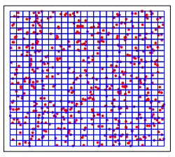
Número de impactos en la cuadrícula | 0 | 1 | 2 | 3 | 4 | 5 | 0.92881944444
Frecuencia observada | 229 | 211 | 93 | 35 | 7 | 1 | 576
Frecuencia esperada | 227.53 | 211.34 | 98.15 | 30.39 | 7.06 | 1.31
Discrepancia | 1.47 | -0.34 | -5.15 | 4.61 | -0.06 | -0.31
Discrepancia al cuadrado | 2.16 | 0.11 | 26.48 | 21.28 | 0.00 | 0.10
Discrepancia al cuadrado entre Frecuencia Esperada | 0.0095 | 0.0005 | 0.2698 | 0.7004 | 0.0004 | 0.0737
Estadístico | 1.0543
Chi-Cuadrado | 7.8147279033
p-valor | 0.95806407717

El estadístico es menor que el valor de la Chi-Cuadrado, por lo que no se verifica la región de rechazo de la hipótesis inicial de que los bombardeos siguen una distribución de Poisson. Aceptamos por tanto que los bombardeos siguen un patrón aleatorio.

Análisis de Varianza 1 Soluc.
 | Se sospecha que hay variabilidad para la preparación del examen de selectividad entre los diferentes centros de bachillerato de una región. Con el fin de estudiar esa variabilidad, se eligieron 5 centros al azar de entre todos los centros de la región, cuyo número es muy grande. De cada centro seleccionado se eligieron 8 alumnos al azar, con la condición de que hubieran cursado las mismas asignaturas, y se anotaron las calificaciones que obtuvieron en el examen de selectividad. Los resultados fueron los mostrados en la tabla de abajo. Se pide estudiar si existe variabilidad entre centros y estimar esa variabilidad.

CENTRO 1 | CENTRO 2 | CENTRO 3 | CENTRO 4 | CENTRO 5 | CUADRADOS C1 | CUADRADOS C2 | CUADRADOS C3 | CUADRADOS C4 | CUADRADOS C5 | J | 5
5.5 | 6.1 | 4.9 | 3.2 | 6.7 | 30.25 | 37.21 | 24.01 | 10.24 | 44.89 | n | 8
5.2 | 7.2 | 5.5 | 3.3 | 5.8 | 27.04 | 51.84 | 30.25 | 10.89 | 33.64 | N | 40
5.9 | 5.5 | 6.1 | 5.5 | 5.4 | 34.81 | 30.25 | 37.21 | 30.25 | 29.16 | T1 | 47.3
7.1 | 6.7 | 6.1 | 5.7 | 5.5 | 50.41 | 44.89 | 37.21 | 32.49 | 30.25 | T2 | 55.4
6.2 | 7.6 | 6.2 | 6 | 4.9 | 38.44 | 57.76 | 38.44 | 36 | 24.01 | T3 | 46.6
5.9 | 5.9 | 6.4 | 6.1 | 6.2 | 34.81 | 34.81 | 40.96 | 37.21 | 38.44 | T4 | 39.6
5.3 | 8.1 | 6.9 | 4.7 | 6.1 | 28.09 | 65.61 | 47.61 | 22.09 | 37.21 | T5 | 47.6
6.2 | 8.3 | 4.5 | 5.1 | 7 | 38.44 | 68.89 | 20.25 | 26.01 | 49 | T | 236.5
47.3 | 55.4 | 46.6 | 39.6 | 47.6 |  |  |  |  |  | SC | 1441.27
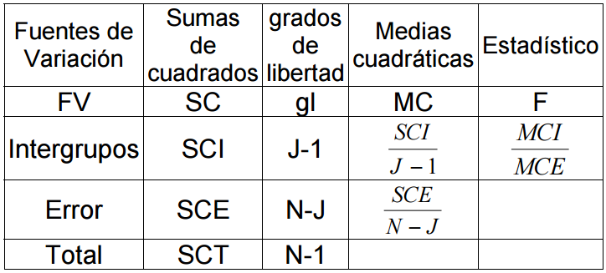
 |  |  |  |  |  | SUMA DE CUADRADOS ENTRE GRUPOS SCI | 15.685000000
 |  |  |  |  |  | SUMA DE CUADRADOS DENTRO DE LOS GRUPOS SCE | 27.278750000
 |  |  |  |  |  | MEDIA CUADRÁTICA ENTRE GRUPOS | 3.921250000
 |  |  |  |  |  | MEDIA CUADRÁTICA DENTRO DE LOS GRUPOS | 0.779392857
 |  |  |  |  |  | F | 5.0311597855
 |  |  |  |  |  | F J-1,N-J = F 4,35 | 2.6414651861
 |  |  |  |  |  | ESTIMACIÓN PARA LA VARIANZA | 0.39273214286 | F>F J-1,N-J | Rechazamos H0: las medias son iguales

 | Análisis de varianza de un factor

 | RESUMEN
 | Grupos | Cuenta | Suma | Promedio | Varianza
 | CENTRO 1 | 8 | 47.3 | 5.9125 | 0.37553571429
 | CENTRO 2 | 8 | 55.4 | 6.925 | 1.0878571429
 | CENTRO 3 | 8 | 46.6 | 5.825 | 0.64214285714
 | CENTRO 4 | 8 | 39.6 | 4.95 | 1.3085714286
 | CENTRO 5 | 8 | 47.6 | 5.95 | 0.48285714286

 | ANÁLISIS DE VARIANZA
 | Origen de las variaciones | Suma de cuadrados | Grados de libertad | Promedio de los cuadrados | F | Probabilidad | Valor crítico para F | Como el p-valor del test F de Fisher es menor que 0,05, existen diferencias significativas entre las calificaciones de los diferentes centros al 95% de confianza, con lo que admitimos que existe variabilidad entre centros
 | Entre grupos | 15.685 | 4 | 3.92125 | 5.0311597855 | 0.0026074431336 | 2.6414651861
 | Dentro de los grupos | 27.27875 | 35 | 0.77939285714

 | Total | 42.96375 | 39

Análisis de Varianza 2 Soluc.
Un investigador está interesado en estudiar los efectos de determinadas drogas en los accidentes de tráfico. Para ello se somete en un simulador de conducción a tres hombres y tres mujeres a la influencia de tres tratamientos distintos: conducción bajo los efectos de la marihuana, bajo los efectos del alcohol y sin haber tomado ninguna droga. El simulador puntúa entre 0 y 35, asociándose las puntuaciones más altas a las mejores condiciones para conducir. Se obtuvieron los resultados mostrados en la tabla de abajo. Se trata de estudiar si son diferentes los efectos de las tres drogas en la conducción según sexos al nivel del 99%.

 | MARIHUANA | ALCOHOL | NO_DROGA |  | MARIHUANA^2 | ALCOHOL^2 | NO_DROGA^2
MUJERES | 19 | 8 | 21 |  | 361 | 64 | 441
 | 18 | 10 | 31 |  | 324 | 100 | 961
 | 25 | 10 | 26 |  | 625 | 100 | 676
HOMBRES | 20 | 18 | 28 |  | 400 | 324 | 784
 | 17 | 7 | 14 |  | 289 | 49 | 196
 | 21 | 16 | 24 |  | 441 | 256 | 576

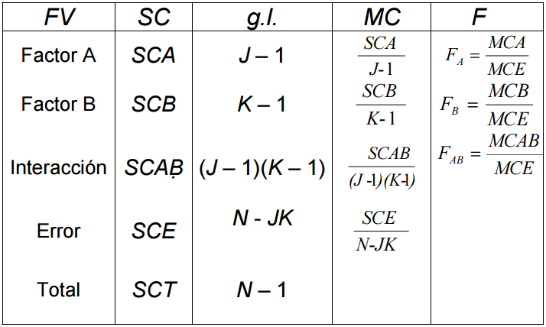
J=2 (BLOQUES) | T MUJ-MAR | 62 | T MUJ-ALC | 28 | T MUJ-NO | 78 |  | 6967
K=3 (GRUPOS) | T HOM-MAR | 58 | T HOM-ALC | 41 | T HOM-NO | 66 |  | 333
n=3 (OBS)
N=Njk=18
 |  |  | SCT | 806.5 |  |  |  |  | MCA | 0.5 | FA | 0.022842639594 | F 1;12 | 4.7472253467
 |  |  |  |  |  |  |  |  | MCB | 244.5 | FB | 11.170050761 | F 2;12 | 3.8852938347
 |  |  |  |  |  |  |  |  | MCAB | 27.166666667 | FAB | 1.2411167513 | F 2;12 | 3.8852938347
 |  |  |  |  |  |  |  |  | MCE | 21.888888889
 |  |  |  |  |  |  |  |  |  |  |  | FA<F2;24 luego aceptamos H0A
 |  |  | SCA | 0.5 |  |  |  |  |  |  |  | FB>F1;24 luego rechazamos H0B
 |  |  |  |  |  |  |  |  |  |  |  | FAB<F2;24 luego aceptamos H0AB

 |  |  |  |  |  |  |  |  |  | No es significativa la diferencia entre sexos
 |  |  |  |  |  |  |  |  |  | Es significativa la diferencia entre los tratamientos con los tres tipos de droga
 |  |  | SCB | 489 |  |  |  |  |  | No es significativa la diferencia entre la interacción entre sexos y tratamiento

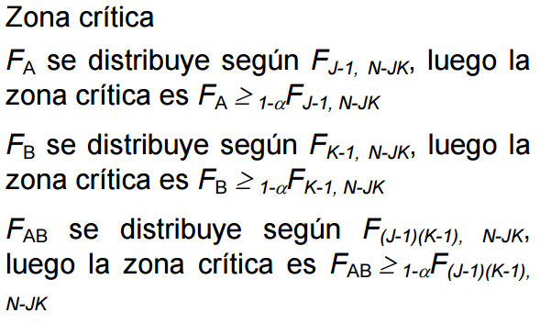

 |  |  | SCE | 262.66666667

 |  |  | SCAB | 54.333333333

Análisis de varianza de dos factores con varias muestras por grupo

RESUMEN | MARIHUANA | ALCOHOL | NO_DROGA | Total
M
Cuenta | 3 | 3 | 3 | 9
Suma | 62 | 28 | 78 | 168
Promedio | 20.666666667 | 9.3333333333 | 26 | 18.666666667
Varianza | 14.333333333 | 1.3333333333 | 25 | 64.5

H
Cuenta | 3 | 3 | 3 | 9
Suma | 58 | 41 | 66 | 165
Promedio | 19.333333333 | 13.666666667 | 22 | 18.333333333
Varianza | 4.3333333333 | 34.333333333 | 52 | 36.25

Total
Cuenta | 6 | 6 | 6
Suma | 120 | 69 | 144
Promedio | 20 | 11.5 | 24
Varianza | 8 | 19.9 | 35.6

ANÁLISIS DE VARIANZA
Origen de las variaciones | Suma de cuadrados | Grados de libertad | Promedio de los cuadrados | F | Probabilidad | Valor crítico para F |  | No es significativa la diferencia entre sexos ni la interación entre sexos y tratamientos (p valores mayores que 0,05); sí es significativa la diferencia entre los tratamientos con los tres tipos de drogadicción (marihuana, alcohol o nada).
Muestra | 0.5 | 1 | 0.5 | 0.022842639594 | 0.88237799702 | 4.7472212827
Columnas | 489 | 2 | 244.5 | 11.170050761 | 0.001820866172 | 3.8852903117
Interacción | 54.333333333 | 2 | 27.166666667 | 1.2411167513 | 0.32364895062 | 3.8852903117
Dentro del grupo | 262.66666667 | 12 | 21.888888889

Total | 806.5 | 17

VECINOS CERCANOS
Dispersión Peso -vs- Altura y k=5 vecinos más cercanos
ALTURA | PESO | TALLA | DISTANCIA | POSICIÓN k=5 | ALTURA ESTANDARIZADA | PESO ESTANDARIZADO | DISTANCIA ESTANDARIZADA | POSICIÓN k=5 ESTANDARIZADA | 58 | 158
158 | 58 | M | 4.24 |  | -1.39 | -1.64 | 1.33 |  | 59 | 158
158 | 59 | M | 3.61 |  | -1.39 | -1.27 | 1.03 |  | 63 | 158
158 | 63 | M | 3.61 |  | -1.39 | 0.25 | 1.03 |  | 59 | 160
160 | 59 | M | 2.24 | 3 | -0.92 | -1.27 | 0.79 | 4 | 60 | 160
160 | 60 | M | 1.41 | 1 | -0.92 | -0.89 | 0.44 | 1 | 60 | 163
163 | 60 | M | 2.24 | 3 | -0.23 | -0.89 | 0.60 | 3 | 61 | 163
163 | 61 | M | 2.00 | 2 | -0.23 | -0.51 | 0.46 | 2 | 64 | 160
160 | 64 | L | 3.16 | 5 | -0.92 | 0.63 | 1.16 |  | 64 | 163
163 | 64 | L | 3.61 |  | -0.23 | 0.63 | 1.23 |  | 61 | 165
165 | 61 | L | 4.00 |  | 0.23 | -0.51 | 0.92 | 5 | 62 | 165
165 | 62 | L | 4.12 |  | 0.23 | -0.13 | 1.00 |  | 65 | 165
165 | 65 | L | 5.66 |  | 0.23 | 1.01 | 1.78 |  | 62 | 168
168 | 62 | L | 7.07 |  | 0.92 | -0.13 | 1.66 |  | 63 | 168
168 | 63 | L | 7.28 |  | 0.92 | 0.25 | 1.79 |  | 66 | 168
168 | 66 | L | 8.60 |  | 0.92 | 1.39 | 2.49 |  | 63 | 170
170 | 63 | L | 9.22 |  | 1.39 | 0.25 | 2.22 |  | 64 | 170
170 | 64 | L | 9.49 |  | 1.39 | 0.63 | 2.37 |  | 68 | 170
170 | 68 | L | 11.40 |  | 1.39 | 2.15 | 3.37 |  | 61 | 161
161 | 61

MARIANO: (161, 61); k=5 |  |  |  |  | -0.69 | -0.51

MEDIA ALTURA | SD ALTURA | PESO MEDIO | SD PESO
164 | 4.3250297517 | 62.333333333 | 2.6346112561

DENDOGRAMAS
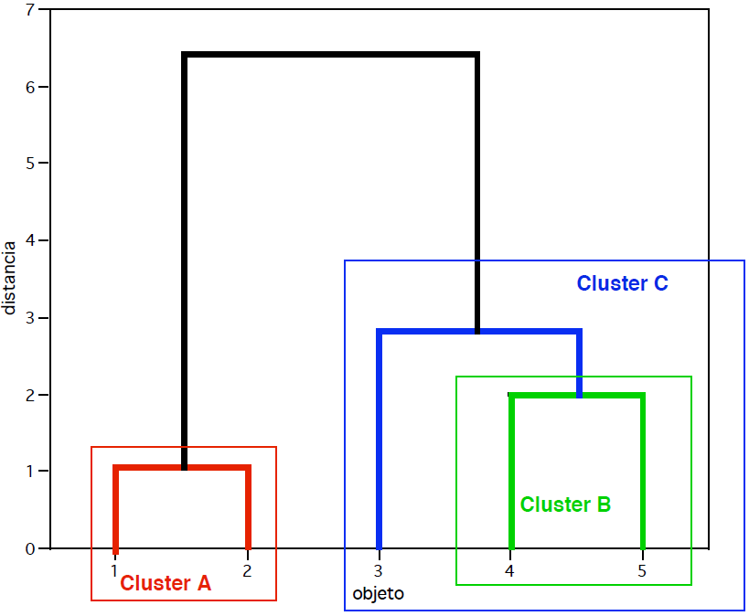
MATRIZ ORIGINAL |  |  | MATRIZ DE DISTANCIAS |  |  |  |  |  | MATRIZ CON UN CLUSTER |  |  | MATRIZ DE DISTANCIAS |  |  |  |  | MATRIZ CON DOS CLUSTERS |  |  | MATRIZ DE DISTANCIAS
REGISTRO | VARIABLE1 | VARIABLE2 | REGISTROS | 1 | 2 | 3 | 4 | 5 | REGISTRO | VARIABLE1 | VARIABLE2 | REGISTROS | A | 3 | 4 | 5 | REGISTRO | VARIABLE1 | VARIABLE2 | REGISTROS | A | 3 | B
1 | 1 | 1 | 1 | 0.00 |  |  |  |  | A | 1.5 | 1 | A | 0.00 |  |  |  | A | 1.5 | 1 | A | 0.00
2 | 2 | 1 | 2 | 1.00 | 0.00 |  |  |  | 3 | 4 | 5 | 3 | 4.72 | 0.00 |  |  | 3 | 4 | 5 | 3 | 4.72 | 0.00
3 | 4 | 5 | 3 | 5.00 | 4.47 | 0.00 |  |  | 4 | 7 | 7 | 4 | 8.14 | 3.61 | 0.00 |  | B | 6 | 7 | B | 7.50 | 2.83 | 0.00
4 | 7 | 7 | 4 | 8.49 | 7.81 | 3.61 | 0.00 |  | 5 | 5 | 7 | 5 | 6.95 | 2.24 | 2.00 | 0.00
5 | 5 | 7 | 5 | 7.21 | 6.71 | 2.24 | 2.00 | 0.00

SEGMENTACIONES
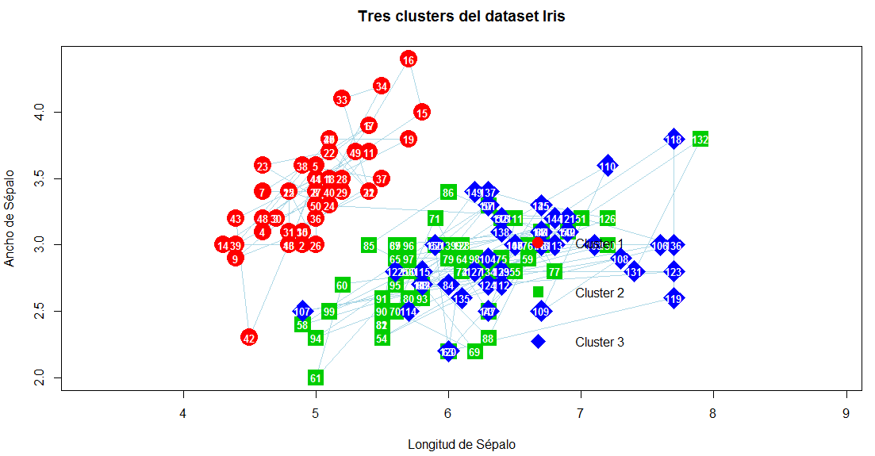

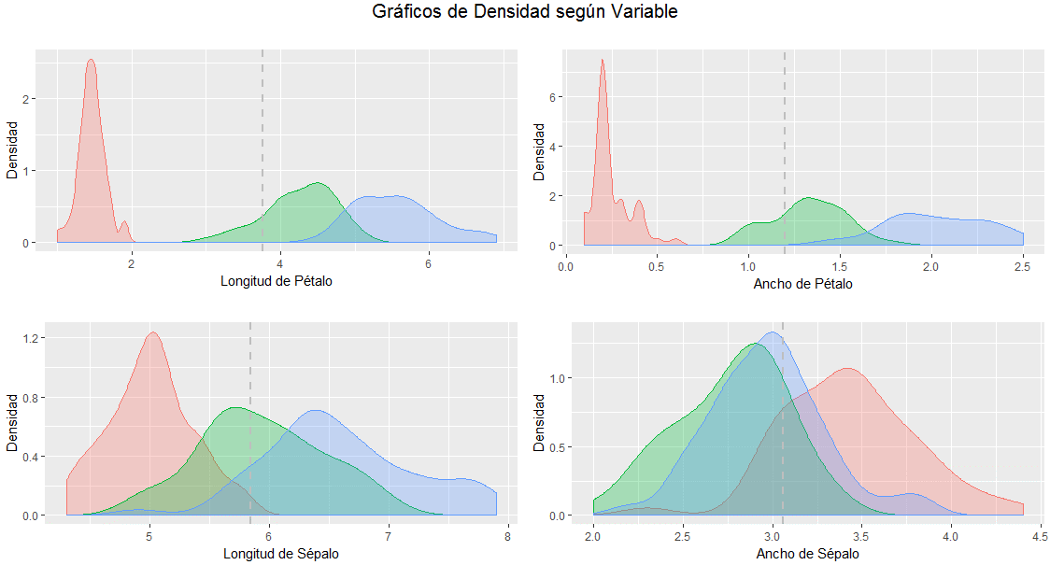

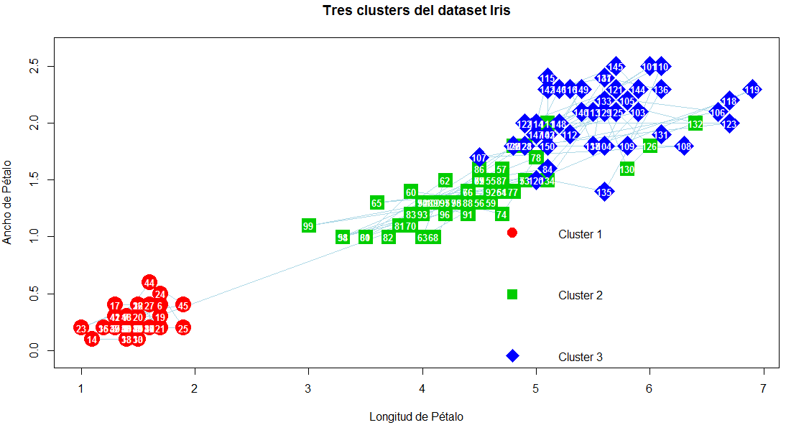

ANÁLISIS DISCRIMINANTE LINEAL
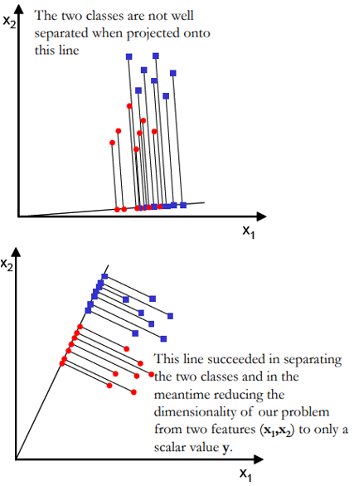
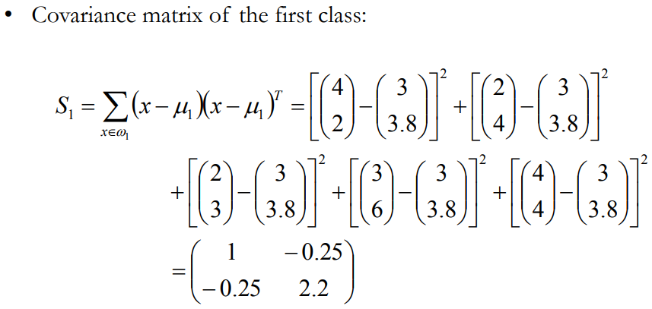
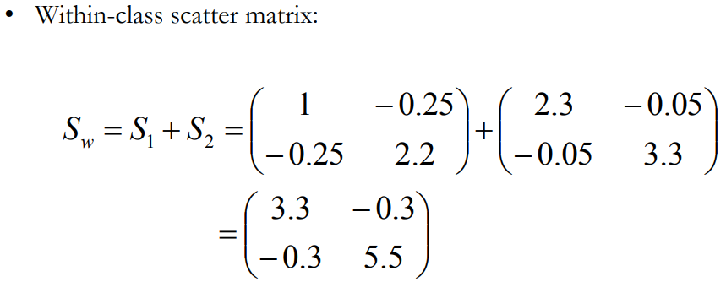
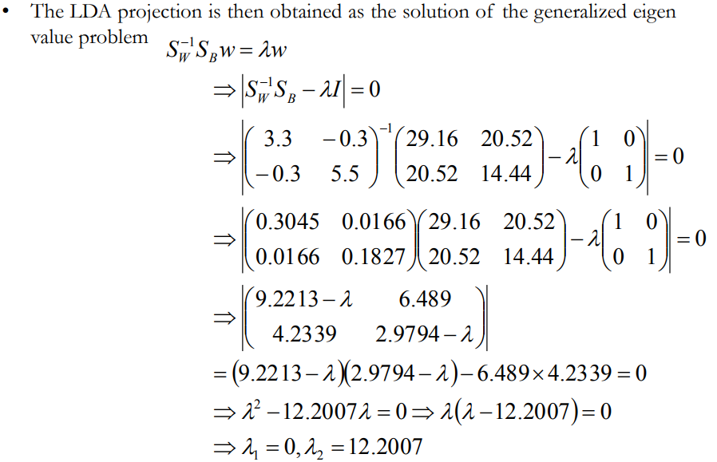
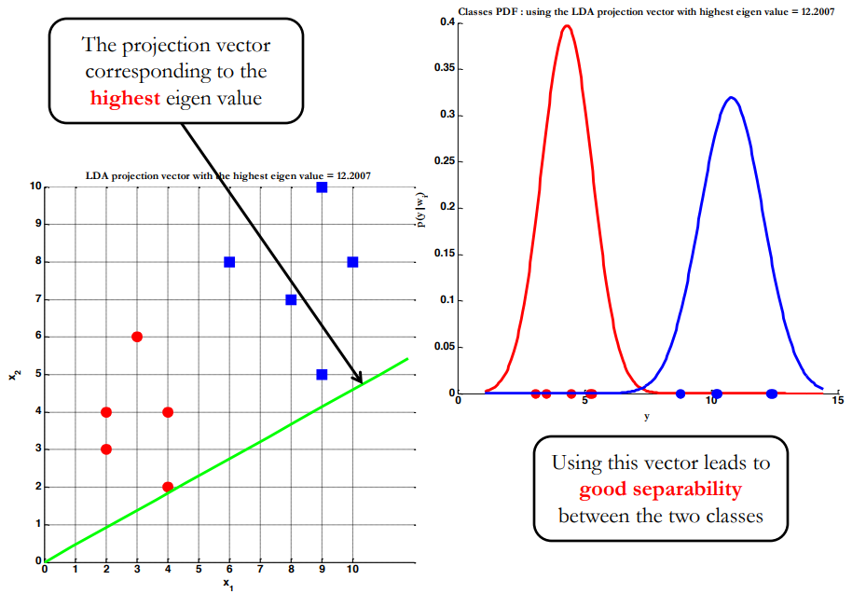
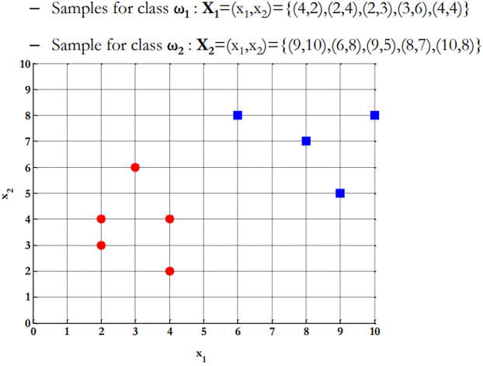

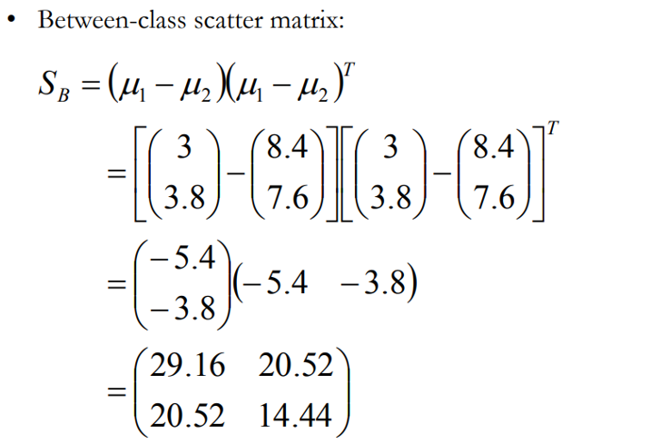
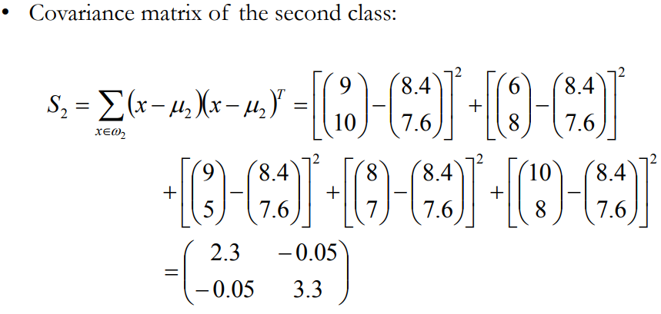

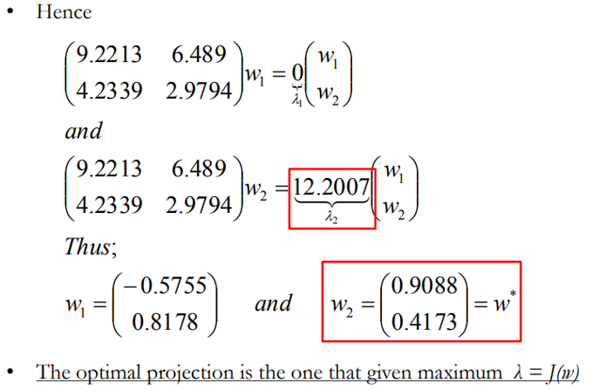

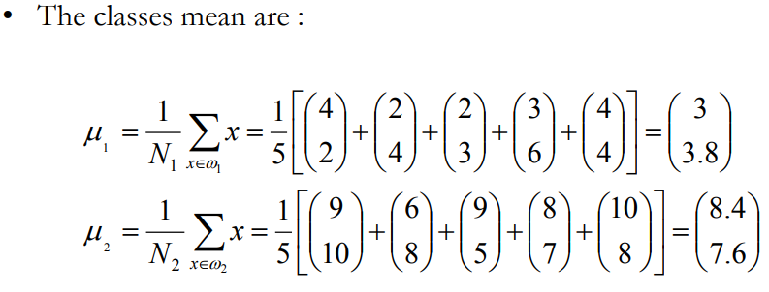

GRÁFICOS DE DENSIDAD
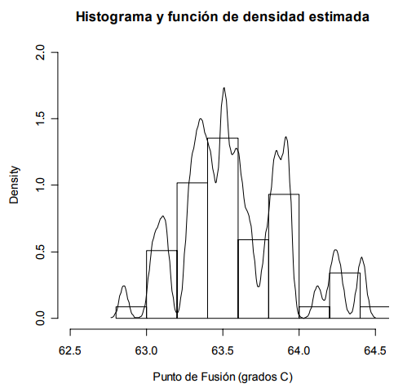

ANCHO MEDIO DE SILUETA
